상품제안서
대장금 올금 수저세트 S-1 (수저2벌+받침2+비단주머니2+비단케이스) | 상품코드: F27892

 |  |  |  |  |  |  | 02-412-0044 | www.easy1.co.kr
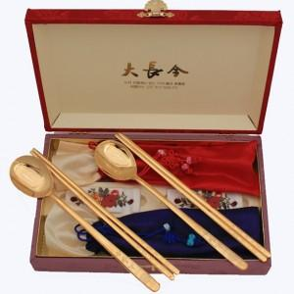

【상세/제작정보】

【인쇄/포장옵션】 | 레이저 / 포장불가능

【공급단가】 | 수량 | 50~ | 100~ | 500~ | 1,000~ | 2,000~
*VAT별도 | 단가 | 37,200원 | 36,580원 | 35,650원 | 35,030원 | 34,100원

【상품 URL】 | https://dev.easy1.co.kr:443/src/goods_detail.php?gdno=27892

